상품제안서
레스쁘리 스페셜 다이어리 세트 W (AP15 다이어리 + 밀크우드 텀블러) | 상품코드: F29509

 |  |  |  |  |  |  | 02-412-0044 | www.easy1.co.kr
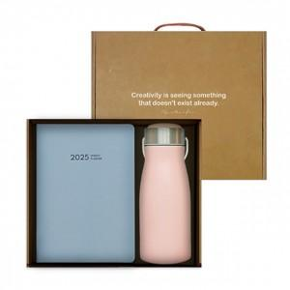 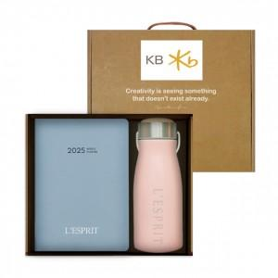

【상세/제작정보】 | 인쇄 별도 문의 스티커 제작및 부착 비용 별도 문의. 포장 별도 문의.

【인쇄/포장옵션】 | / 포장불가능

【공급단가】 | 수량 | 50~ | 100~ | 500~ | 1,000~ | 2,000~
*VAT별도 | 단가 | 22,920원 | 22,530원 | 21,960원 | 21,580원 | 21,010원

【상품 URL】 | https://dev.easy1.co.kr:443/src/goods_detail.php?gdno=29509

